Titelblad
Berekening input nacalculatie invoeding 2022 regionale netbeheerders gas

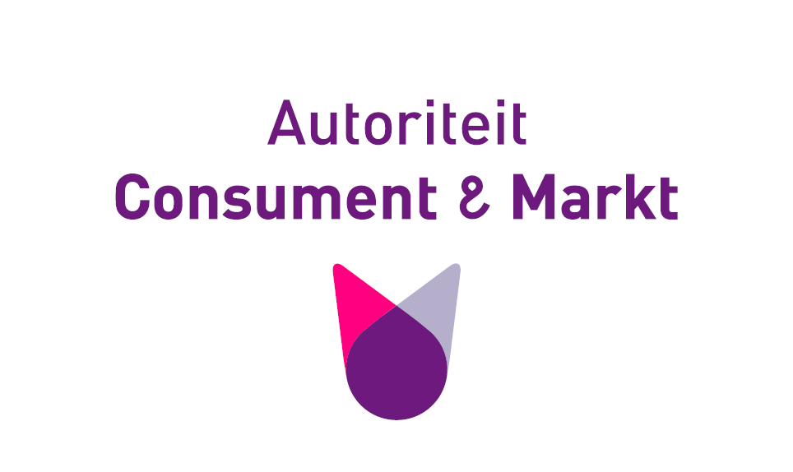

Over dit bestand

Zaaknummer | ACM/22/179207
Titel | Berekening input nacalculatie invoeding 2022 regionale netbeheerders gas
Ondertitel
Hoort bij besluit(en): | Tarievenbesluit regionale netbeheerders gas 2024
Hoort bij onderzoek/publicatie ACM:
Kenmerk besluit(en)
Samenhang met andere rekenbestanden | Berekening totale inkomsten regionale netbeheerders gas 2024
Overig opmerkingen

Over de status van dit bestand

Definitief? (j/n) | Ja
Is of wordt gepubliceerd? (j/n) | Ja
Juridisch integraal onderdeel van bovenstaande besluit(en) (j/n)? | Ja
Opmerkingen openbare versiegeschiedenis
Overig opmerkingen

Disclaimer

